報告書①
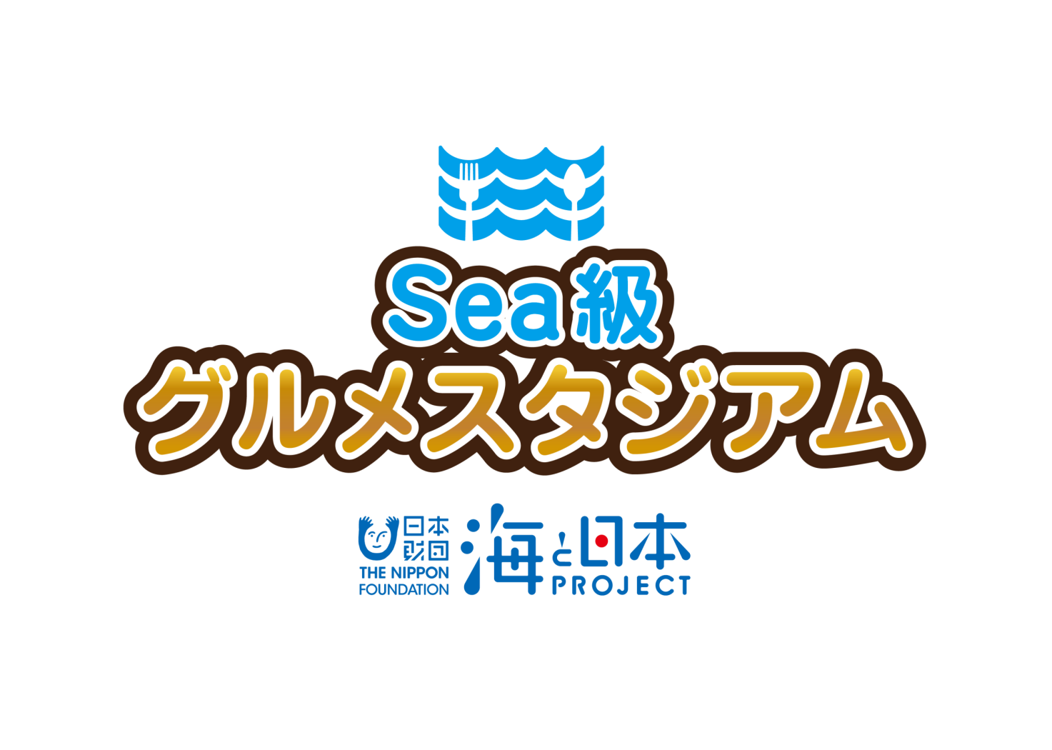

2 0 1 9

エリアイベント
実 施 報 告
カリキュラム① 7/15（月･祝）

 |  |  | テレビユー福島 東京支社

海と日本プロジェクト Sea級グルメスタジアム in 福島
１

開催概要

○事 業 名
海と日本プロジェクト Sea級グルメスタジアム in 福島
○実施日程・場所
①令和元年 ７月１５日（月・祝） 小名浜港〈福島丸〉、いわき海星高校
②令和元年 ８月９日（金） アクアマリンふくしま、上野台豊商店、いわき海星高校
○主 催
海洋キッズスクール実行委員会
○協 力
福島県立いわき海星高等学校（参加者：10名程度）
いわき市教育委員会（小学生公募）
有限会社 上野台豊商店
環境水族館 アクアマリンふくしま
○内 容
次世代へ海を引き継ぐために、海を介して人と人とがつながる
“日本財団「海と日本プロジェクト」”の一環として開催。
高校生による小学生を対象とした授業を通して、地元の海の現状と課題を伝える。
授業では、地元の海の特徴をやそこで獲れる海産物について座学で学ぶ。
特にいわきを代表する魚種である「サンマ」にフォーカスし、魚拓を取ったり水族館で
サンマの生態を学んだりする体験プログラムを構築。
また、地元水産加工業者の協力のもと、
参加した高校生と小学生がオリジナルパッケージ商品を製作し、
今秋、東京都で行われるイベントでPR・販売する。
開発した商品は地元のスーパーなどでも商品を流通展開する。

海と日本プロジェクト Sea級グルメスタジアム in 福島
２

カリキュラム内容

カ リ キ ュ ラ ム ①

テ ー マ |  |  | これぞ常磐もの！さんまの魅力再発見！～いわき漁業の復興に向けて～

開催日時 |  |  | 令和元年 7月15日（月）8：30～14：00

開催場所 |  |  | 小名浜港「福島丸」、 いわき海星高校

参加者 |  |  | いわき海星高校生徒（10人） いわき市内の小学生（26人）

講座次第 |  |  | 【小名浜港 福島丸船内】 (1) 「海と日本プロジェクト Sea級グルメスタジアムin福島」 全体説明 ・日本財団「海と日本PROJECT」について ・企画実施概要 (2) 座学～「潮目の海」ってしってる？とってもリッチないわきの海～ ・高校生プレゼン、質疑応答 ・まとめ (3) 現場体験～これが最新鋭の漁船！実習船内探検～ ・高校生による船内紹介 ・最新機器の体験 【いわき海星高校】 (3) 座学～これぞ常磐物！サンマをもっと好きになろう～ ・高校生プレゼン、質疑応答 ~昼食~ (4) 体験~君のアイディアが商品に！？サンマに振れてみよう ・サンマの魚拓（後にパッケージデザインに） ・まとめ ・開発商品のネーミングを宿題にして終了

講座内容 |  |  | 「常磐もの」として全国に名を馳せる福島県いわき市の豊かな海産物。かつての勢いを取り戻すべくブランド復活に向けて取り組む地元水産関係者たちは何を考え発信していくのか！？最新のいわき漁業事情について楽しく学んで、今後のいわき漁業の発展を子どもたちと共に考える地元密着型プログラム。 プログラムは2回に分けて構成。 【1回目：7/15（月・祝）】 いわき海星高校が所有する最新型実習船「福島丸」からスタート。いわき沖の豊かな漁場「潮目の海」について座学で学んだ後、船内を見学し、実習の成果や機器について学ぶ。 その後、会場をいわき海星高校に移し、サンマにフォーカスした座学と魚拓体験を実施する。 魚拓は次回プログラムで開発する商品のパッケージに使用。ネーミングを宿題にして閉校 【2回目：8/9（金）】 いわき市に水族館アクアマリンふくしまで全国でも珍しいサンマの大水槽を見学。サンマの生態について学んだ後、水産加工会社で体験実習。郷土料理サンマのぽーぽー焼きを実際に作って試食。小学生らしいアイディアで商品を開発し、地元の海を全国にＰＲ。

海と日本プロジェクト Sea級グルメスタジアム in 福島
３

テレビユー福島スタッフ

 | 役 割 |  |  | 担当者名 | 備 考
 | 統 括 |  |  | 楠 友行 | 企画責任者
 | 現場責任者（本社） |  |  | 安田 聡 | 現場コーディネート
 | 全体指揮、進行 |  |  | 石川 竜太 | 企画担当（東京支社）

企画協力者

 | 所 属 |  |  | 担当者名 | 備 考
 | いわき海星高校 |  |  | 手代森瑛司 | 高校生指導、カリキュラム案作成
 | 上野台豊商店 |  |  | 上野臺 優 | 商品開発サポート、カリキュラム案作成補助（第2回）
 | アクアマリンふくしま |  |  | 金成 美枝 | 施設案内、カリキュラム作成補助（第2回）
 | いわき市教育委員会 |  |  | 大井川 英敏 | 小学生公募先照会

海と日本プロジェクト Sea級グルメスタジアム in 福島
４

カリキュラム①
【7/15（月・祝）実施】

スケジュール

時 間 |  | 項 目 |  |  |  | 担当（備 考）
8:00:00 |  | バスで小学校から小名浜港に移動 |  |  |  | 安田、楠
8:30:00 |  | 小名浜港福島丸前で受け付け |  |  |  | 高校生、石川（受付）※局長、高校生は現地8時集合
8：45~10：00 船内での授業（開会、座学、船内見学）
10:00:00 |  | トイレ休憩、船外展示物見学 |  |  |  | 安田、楠、石川
10:30:00 |  | バスでいわき水産高校に移動 |  |  |  | 安田、楠、石川
11：00~12：00 高校での授業（座学、魚拓体験）
12:00:00 |  | 昼食 |  |  |  | 安田、楠、石川
13:00:00 |  | 閉会（宿題提示） |  |  |  | 石川
13:30:00 |  | バスで小学校へ移動 |  |  |  | 楠
14:00:00 |  | 片付け後、打合せ |  |  |  | 安田、石川
15:00:00 |  | 完全撤収

実 施 報 告

①事前準備（7/14）

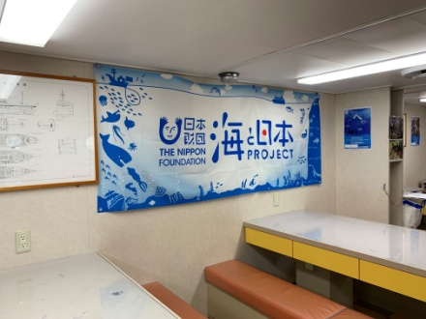
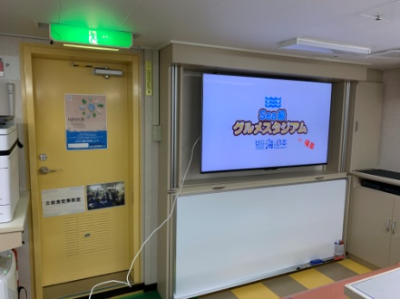
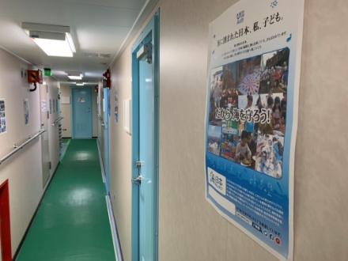

福島丸船内各所にポスター、座学会場の食堂に横断幕を掲出

海と日本プロジェクト Sea級グルメスタジアム in 福島
５

カリキュラム（小名浜港）

②集合 （受付8:30） in 小名浜港〈福島丸〉

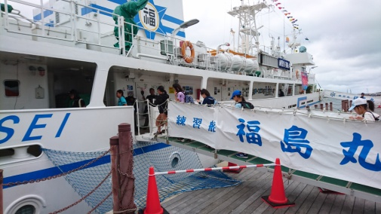
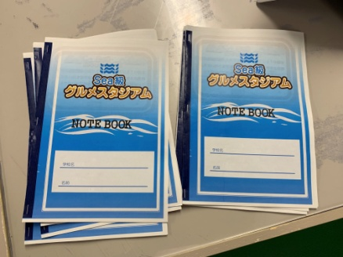
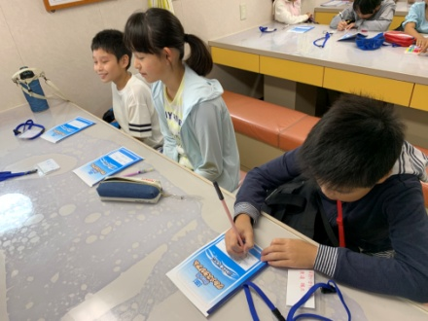

受付で小学生にノートと名札を配布

③開会 （8:45～9:00） in 船内食堂

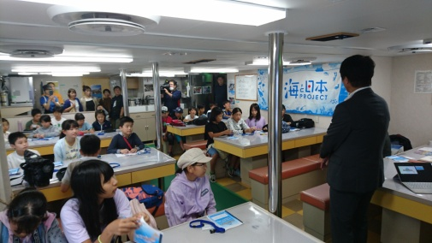
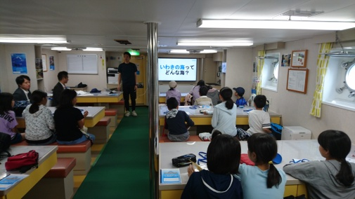
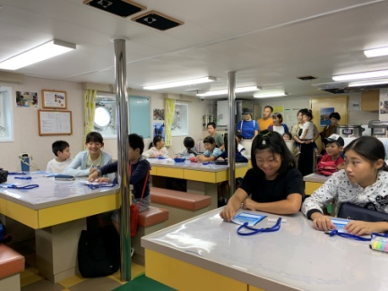

テレビユー福島 吉田営業局長・いわき海星高校 手代森教諭が挨拶

④座学「潮目の海」 （9:00～9:20） in 船内食堂

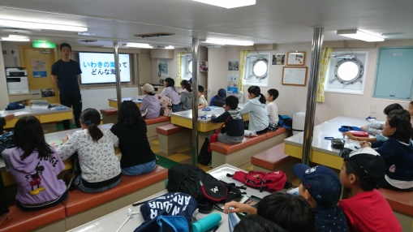
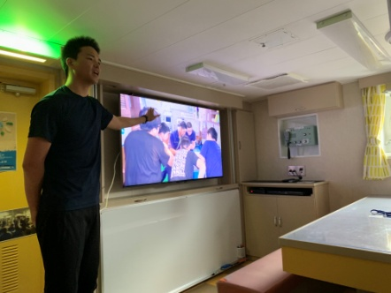
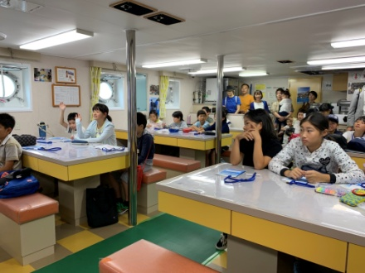

スライドを使用していわきの海についてプレゼン
黒潮と親潮の交わる「潮目の海」の豊かさとそこで獲れる良質な魚について学習
また、実習船「福島丸」で行われる高校生の遠洋実習についても紹介

海と日本プロジェクト Sea級グルメスタジアム in 福島
７

⑤見学 （9:20～9:50） in 船内各所

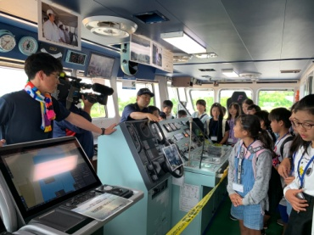
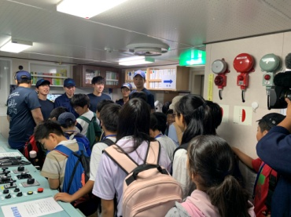
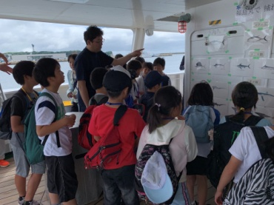

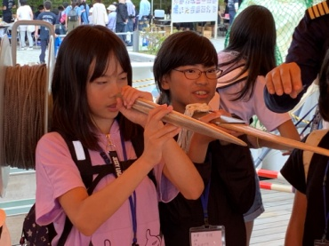
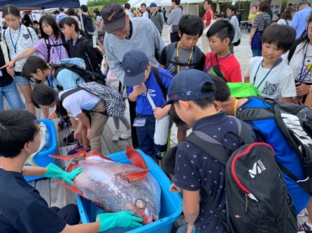
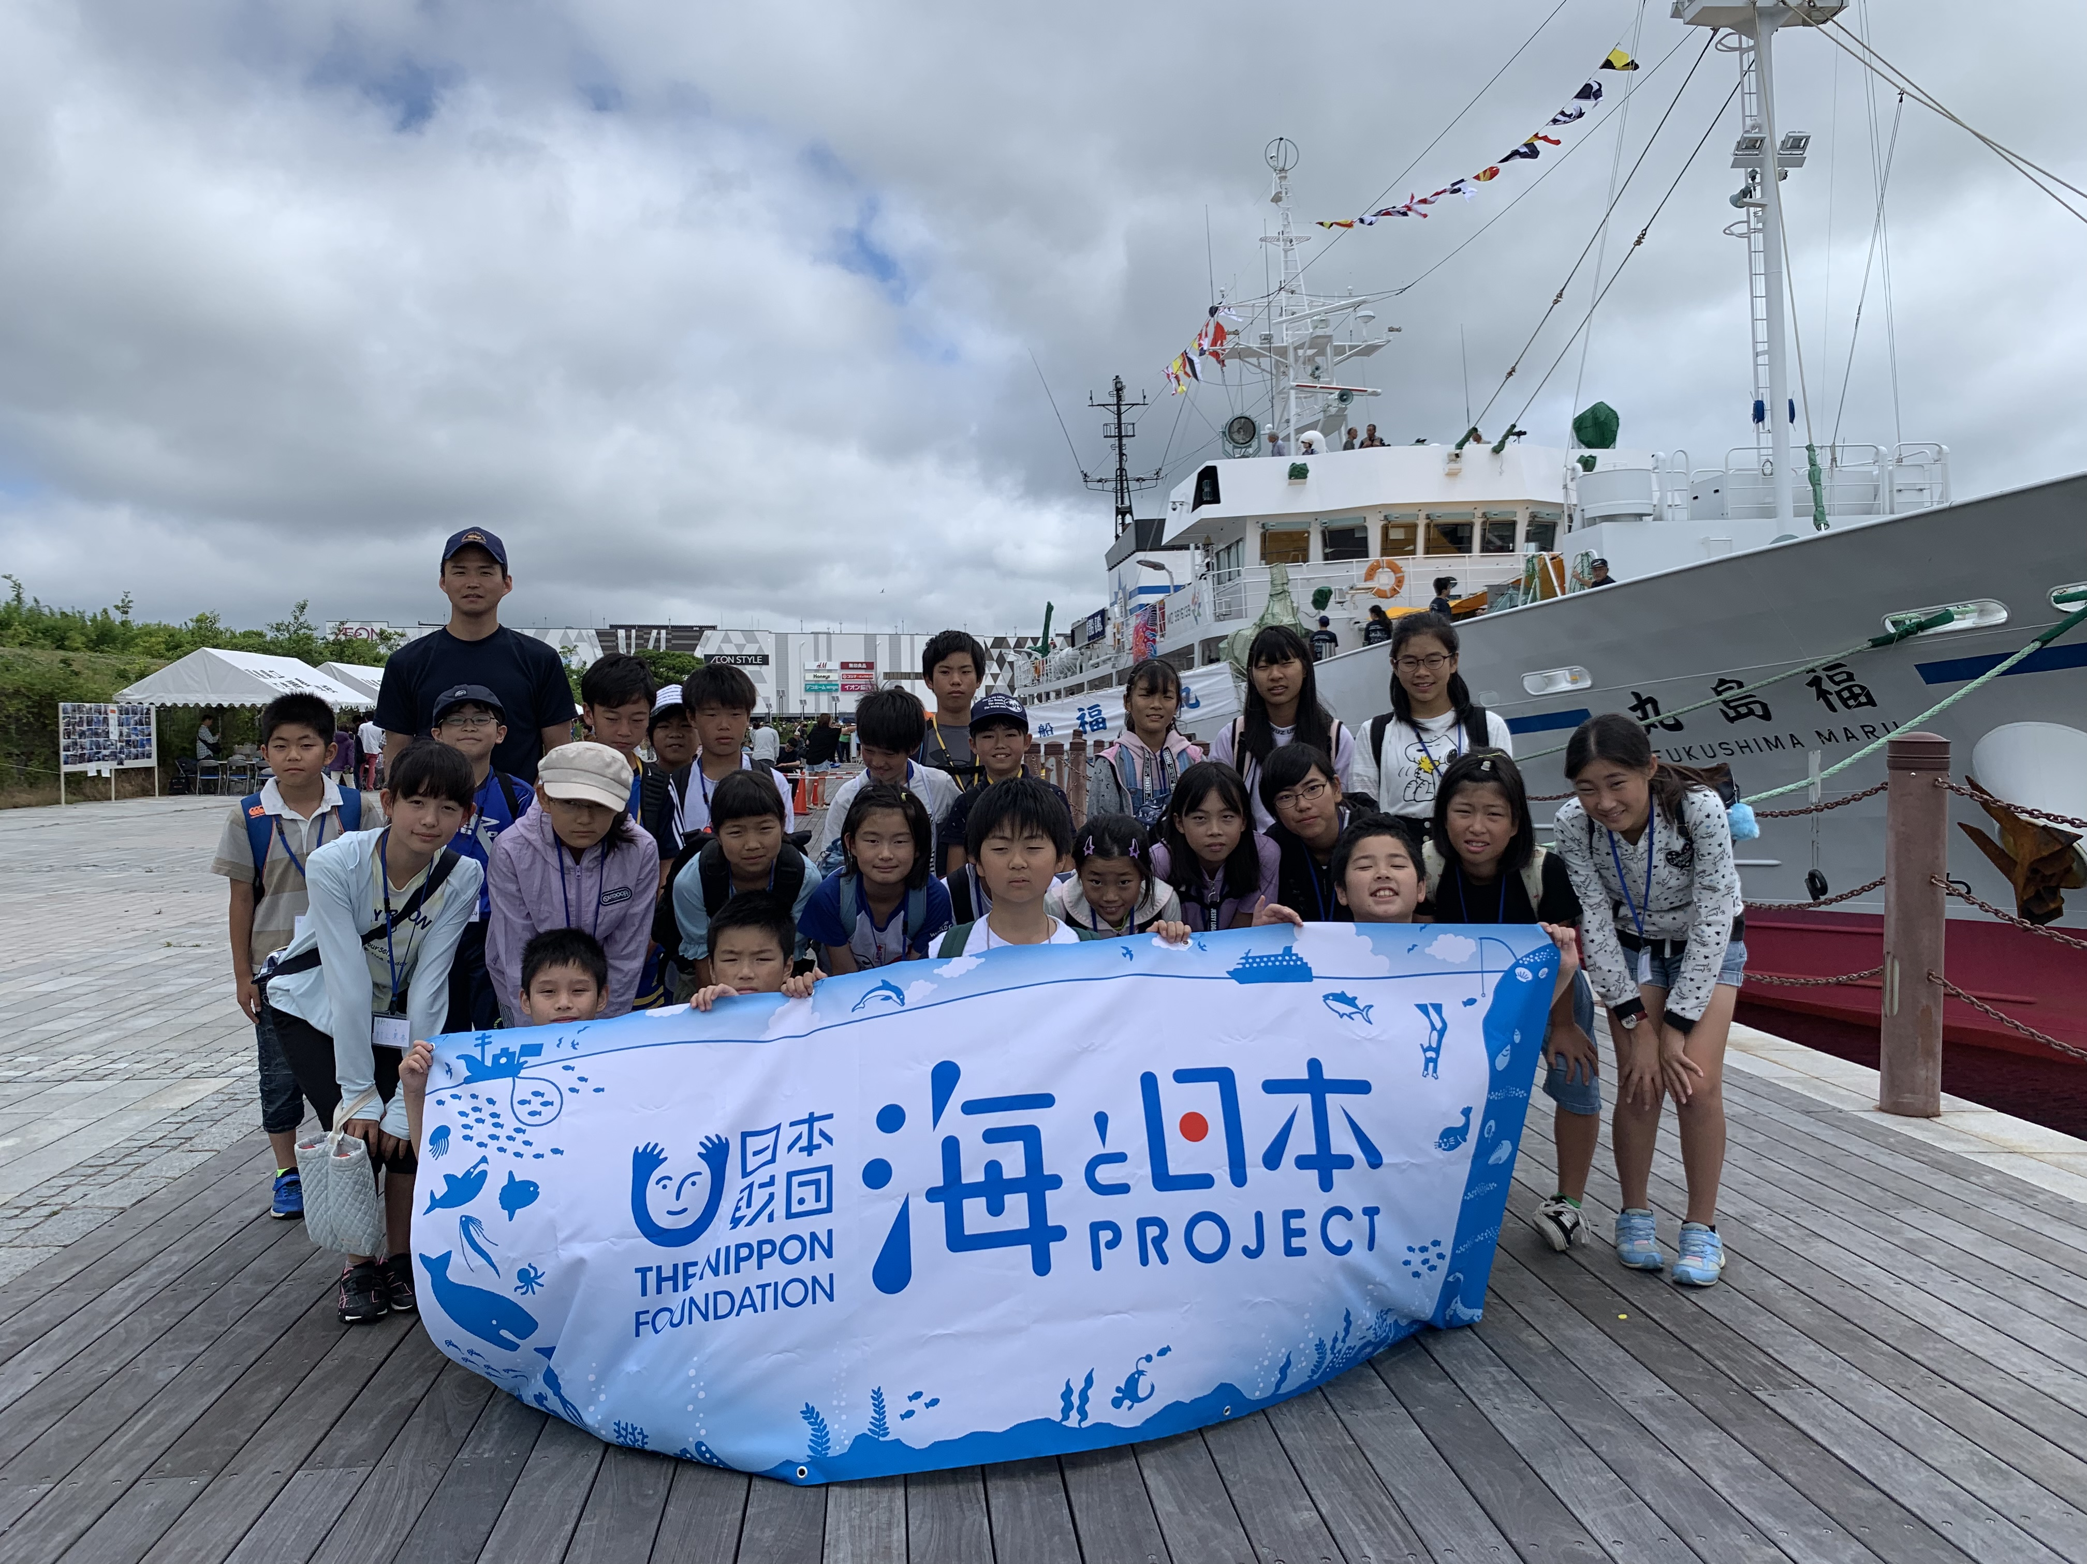

船内各所に高校生を配置し、操舵室やエンジンルームなど主要部をプレゼン。
また、実習船で取れたカジキマグロの口吻実物や魚に触れる機会を創出。

⑥座学&サンマの魚拓体験（11:00～12:00） in いわき海星高校

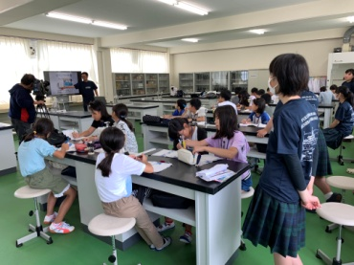
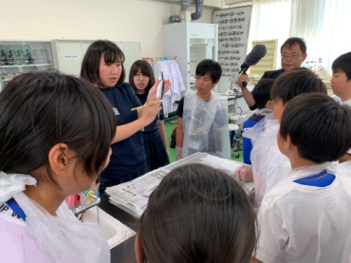
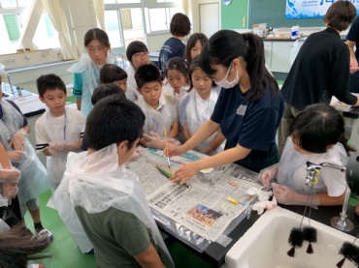

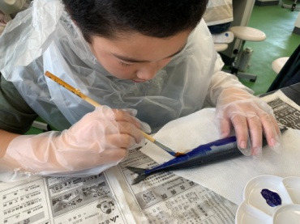
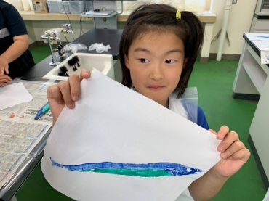
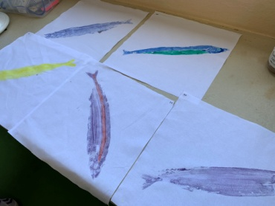

常磐物の代表格「サンマ」の生態や漁について学ぶ
また、郷土料理「ぽーぽー焼き」を紹介、次回8月の商品開発について説明
そして商品パッケージに使用するサンマの魚拓を高校生の指導のもと作成

海と日本プロジェクト Sea級グルメスタジアム in 福島
７

⑧閉会（13:00～13:30）

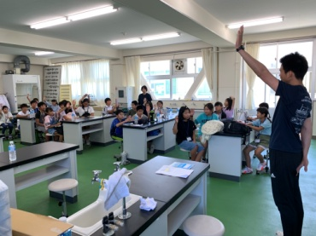
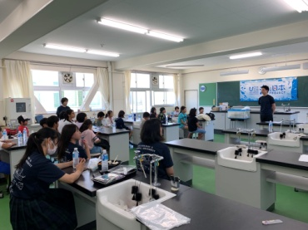

本日の学びについて復習
次回（8/9）に向けて、開発商品のネーミングを考えてくるよう宿題提示

